裏
児童氏名

家庭での教育方針 |  |  |  | 学校（担任）への希望・知らせておきたいこと

児童について |  | 性格について

 |  | 特技・趣味

 |  | 習い事 | 種別

 |  |  | 曜日

 |  |  | 時間

 |  | 仲のよい友達 | 年 組 （ ） 年 組 （ ）

 |  | よく遊ぶ場所

★
自宅の位置（およその位置に★マークを記入してください。）
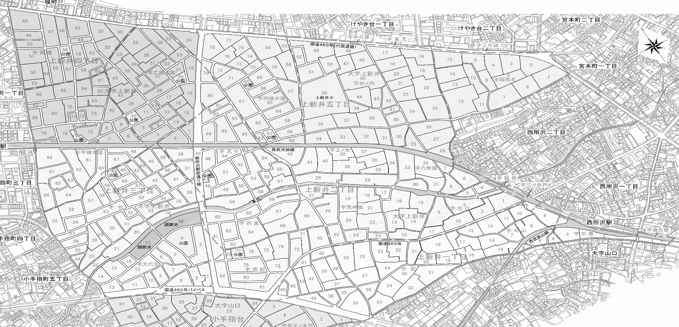

 | 【提出後の取扱等について】 ①出席番号順に並べ、この原本を職員室に保管する。 ②コピーを１部、保健室に保管する。 ③年度末に、この原本を保護者に返却する。 ④新年度に、保健室用のコピーを廃棄処分する。

